关系图
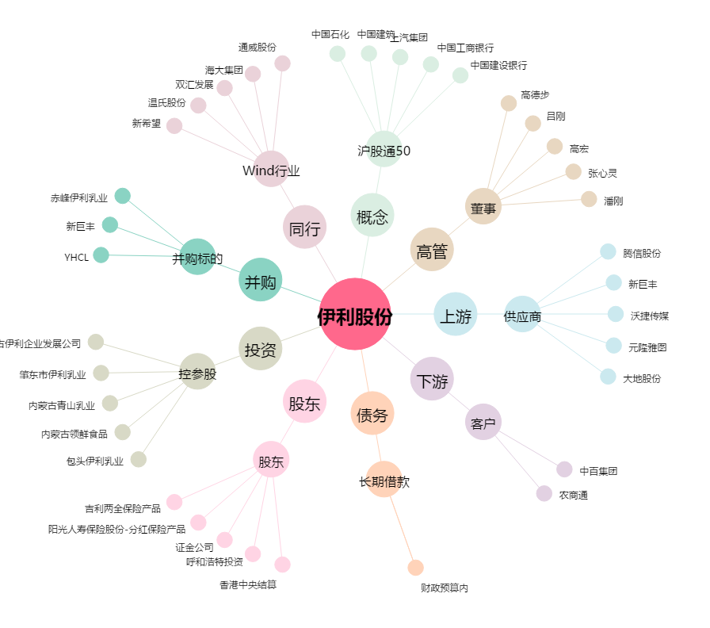
伊利股份[600887.SH] - 关系概览图

